登录Login
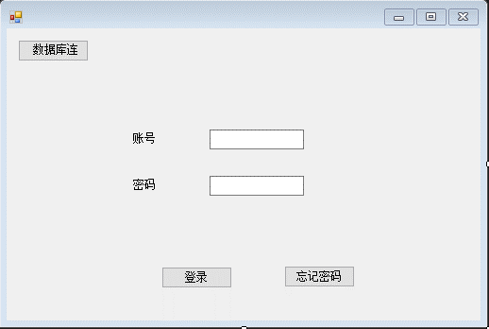
元素 | 类型 | 控件名 | 字段 | 备注
数据库连接 | 按钮 | Button | ToDBConBtn | 跳转到数据库连接界面
账号输入框 | 文本输入框 | TextBox | TextLoginUser | 输入账号
密码输入框 | 文本输入框 | TextBox | TextLoginPwd | 输入密码
登录 | 按钮 | Button | LoginBtn | 点击登录
忘记密码 | 按钮 | Button | FgPwdBtn | 跳转到忘记密码界面

数据库连接DBConn
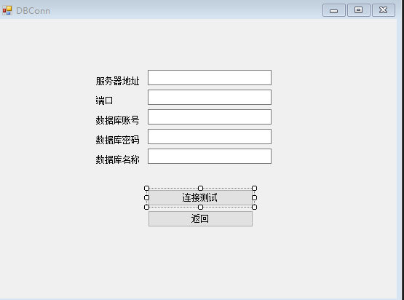
元素 | 类型 | 控件名 | 字段 | 备注
服务器地址输入框 | 文本输入框 | TextBox | TextDBServer
端口输入框 | 文本输入框 | TextBox | TextDBPort
数据库账号输入框 | 文本输入框 | TextBox | TextDBUser
数据库密码输入框 | 文本输入框 | TextBox | TextDBPwd
数据库名称输入框 | 文本输入框 | TextBox | TextDBName
登录按钮 | 按钮 | Button | DBConnBtn | 测试连接
返回按钮 | 按钮 | Button | DBBackBtn | 返回到登陆界面

